ROZPOCET
TRENČIANSKA UNIVERZITA ALEXANDRA DUBČEKA v Trenčíne – AULA
PROJEKT ZARIADENIA INTERIÉRU

miestnosť AULA
číslo položky | názov | ref. Obrázok | popis | množstvo |  | JC bez DPH vrátane dopravy a montáže | spolu bez DPH
N01a | študentské auditorské kreslo - sklopné | 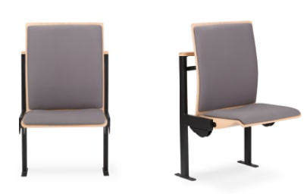  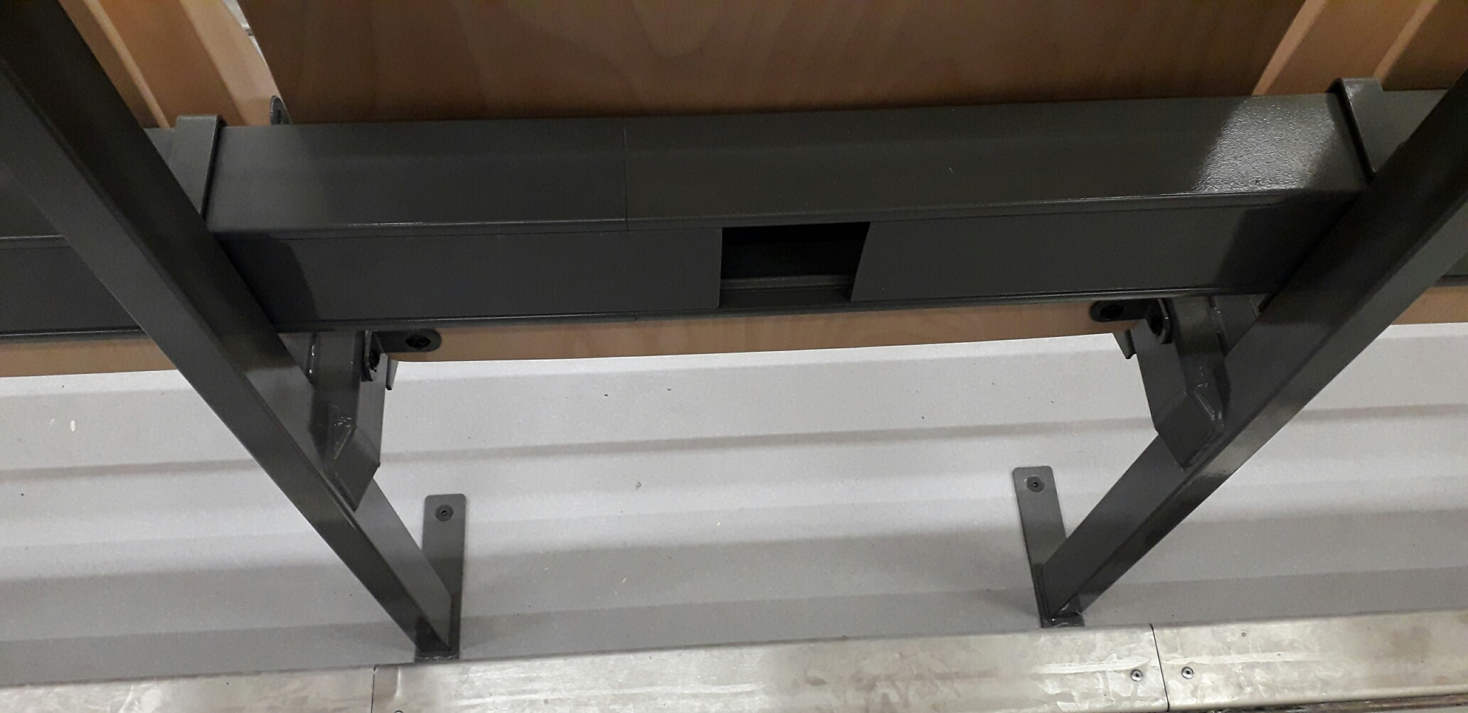 čalúnený chrbát ilustračný obrázok modrej látky | sedadlo do auditória, kovová konštrukcia kotvená do podlahy, prášková čierna povrchová úprava, korpus sedáku a opierky drevený, nosnosť min. 120kg, celočalúnený sedák a opierka chrbta spredu aj zozadu, v modrej farbe látky – ľahko umývateľná látka, oderuvzdornosť min, 100 000 martindelov, hmotnosť látky min. 300g/m2, ohňuvzdornosť BS 5852 Part 1 0, 1 Cigrette & Match (ref. typ látky CURA CR66167), konkrétny výber látky podlieha schváleniu autora pred objednaním. Zo zadnej strany konštrukcie osadená podkonštrukcia na osadenie pracovnej (stolovej) dosky (položka č. N03) . Pod doskou na konštrukcii sklopných kresiel /zozadu) nutné vedenie inštalačného žľabu na elektroinštaláciu vrátane osadenia zásuviek v týchto žľaboch. Inštal.žľaby sú dodávkou zhotoviteľa kresiel, kabeláž a koncové prvky (zásuvky) sú dodávkou realizátora stavebnej časti. Inštal.žľab musí byť riešený aj na prepojenie prívodu EL. z podlahy – aj táto kabeláž musí byť zakrytá. Čo sa týka realizácie, je nutné dané typy koncových prvkov a trasovanie káblov konzultovať pred realizáciou so zhotoviteľom a dodávateľom EL a SLP časti. Osová vzdialenosť nosnej konštrukcie sedadiel v rade vedľa seba 500mm, celková dĺžka jedného radu s 8ks sedadiel = 4030mm (ref. výrobok FOSTER). Vzdialenosť jednotlivých radov od seba – viď. výkres celkového pôdorysu zariadenia interiéru. | 176 | ks
N01b | študentské auditorské kreslo - sklopné – posledný rad | čalúnený chrbát ilustračný obrázok modrej látky | sedadlo do auditória, kovová konštrukcia kotvená do podlahy, prášková čierna povrchová úprava, korpus sedáku a opierky drevený, nosnosť min. 120kg, celočalúnený sedák a opierka chrbta spredu aj zozadu, v modrej farbe látky – ľahko umývateľná látka, oderuvzdornosť min, 100 000 martindelov, hmotnosť látky min. 300g/m2, ohňuvzdornosť BS 5852 Part 1 0, 1 Cigrette & Match (ref. typ látky CURA CR66167), konkrétny výber látky podlieha schváleniu autora pred objednaním. Bez zadnej konštrukcie na osadenie pevného pultu / stolovej dosky a bez vedenia kabeláže v zadnej časti konštrukcie.Osová vzdialenosť nosnej konštrukcie sedadiel v rade vedľa seba 500mm, celková dĺžka jedného radu s 8ks sedadiel = 4030mm (ref. výrobok FOSTER). Vzdialenosť jednotlivých radov od seba – viď. výkres celkového pôdorysu zariadenia interiéru. | 16 | ks
N02a | kovová konštrukcia s nohami na pult – 1.rad | Ilustračný obrázok:noha kotvená do podlahy | nosná kovová konštrukcia = „noha“ kotvená do podlahy, spolu 9 „nôh“ v jednom rade medzi sebouz spojených konštrukciou + podkonštrukcia na osadenie čelných plných panelov N02b a stolovej dosky N03. Prášková povrchová úprava kovovej konštrukcie – čierna matná. Zo zadnej strany konštrukcie osadená podkonštrukcia na osadenie pracovnej (stolovej) dosky N03. Pod doskou na kovovej konštrukcii (zvnútra) nutné vedenie inštalačného žľabu na elektroinštaláciu vrátane osadenia zásuviek v týchto žľaboch. Inštal.žľaby sú dodávkou zhotoviteľa kresiel, kabeláž a koncové prvky (zásuvky) sú dodávkou realizátora stavebnej časti. Inštal.žľab musí byť riešený aj na prepojenie prívodu EL. z podlahy – aj táto kabeláž musí byť zakrytá. Čo sa týka realizácie, je nutné dané typy koncových prvkov a trasovanie káblov konzultovať pred realizáciou so zhotoviteľom a dodávateľom EL a SLP časti. Detail spoja čelného panela (N02b) a prvej pracovnej dosky (N03) drážkovým opáskovaným spojom.Jeden komplet sa chápe ako zostava potrebná na jeden celý predný 1. rad sedenia. Viď. samostatný výkres. | 2 | kpl
N02b | čelný panel – 1.rad | detail spoja hrán | celková dĺžka čeného panelu (krytie nôh prednej rady) 4030mm, resp. podľa celkovej dĺžky sedenia v jednom rade v počte 8 ks sklopných kresiel tak, aby sa prekryla nosná konštrukcia N02a. Odporúčame zadať do výroby až po osadení nosnej konštrukcie N02a a následnom zameraní. Delenie čelných panelov a smer kresby dreva je nutné pred výrobou odsúhlasiť autorom projektu. Detail spoja čelného panela (N02b) a prvej pracovnej dosky (N03) drážkovým opáskovaným spojom .Materiál DTDL hr. 18 mm, drevodekor dub (ref. Egger Dub Vicenza H3157 ST12), ABS hrany 0,8 – 1mm. Jeden komplet sa chápe ako zostava potrebná na jeden celý predný 1.rad sedenia. Viď. samostatný výkres. | 2 | kpl
N03 | Pevná stolová doska ku sklopným kreslám | 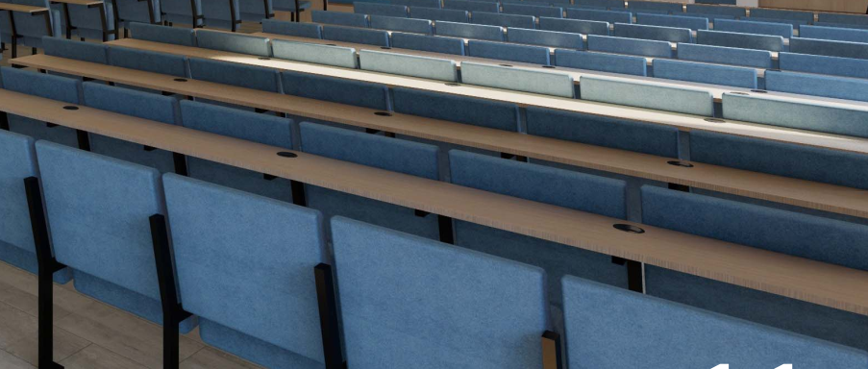 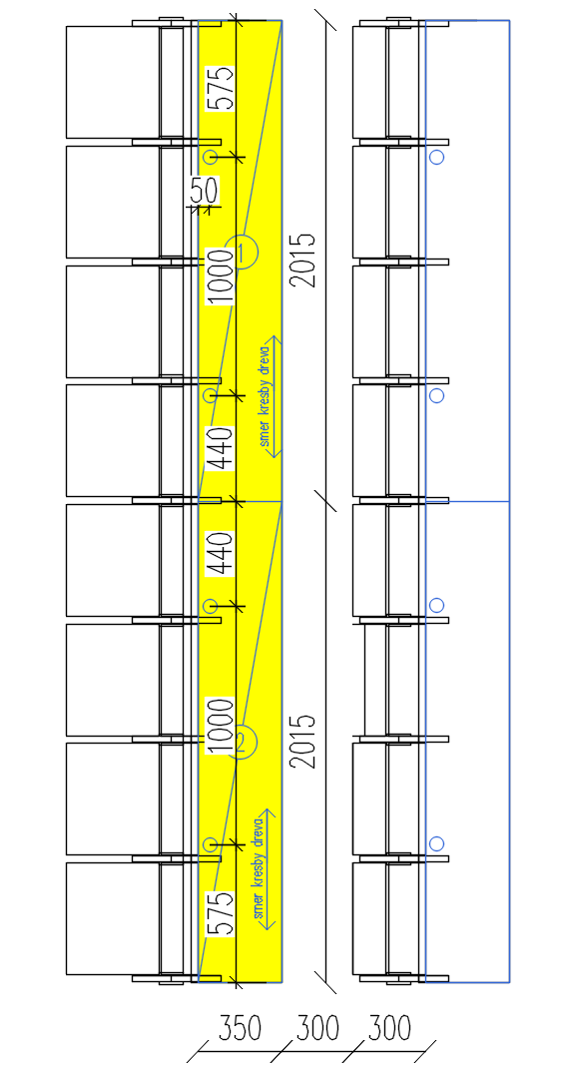 | pracovný pult kotvený zozadu na kovovú konštrukciu sklopných sedadiel (súčasť N01), resp. na samostatnú nosnú kovovú konštrukciu nôh v prednom rade (N02a). Šírka pracovnej plochy 350mm, resp. podľa typu sedadiel a miesta medzi jednotlivými radmi – šírku pracovného pultu nutné odsúhlasiť s autorom projektu pred zadaním do výroby. Celková dĺžka pultu 4030mm, resp. podľa celkovej dĺžky sedenia v jednom rade v počte 8 ks sklopných kresiel. Odporúčame zadať do výroby až po osadení nosnej konštrukcie N02a a následnom zameraní. Delenie vrchných dosiek a smer kresby dreva je nutné pred výrobou odsúhlasiť autorom projektu. Pult je zhotovený z dosky DTDL hr. 18 mm, drevodekor dub (ref. Egger Dub Vicenza H3157 ST12), ABS hrany 0,8 – 1mm. V doske treba spraviť výrezy a osadiť prechodky na káble – polohy viď. samostatný výkres. V jednom rade musí byť spolu 4ks prechodiek = 1 prechodka /2 sklopné kreslá. Jeden „komplet“ v jednom rade pozostáva z dvoch kusov dosiek. Viď. samostatný výkres. | 24 | kpl
N04a | pracovný stôl – katedra | 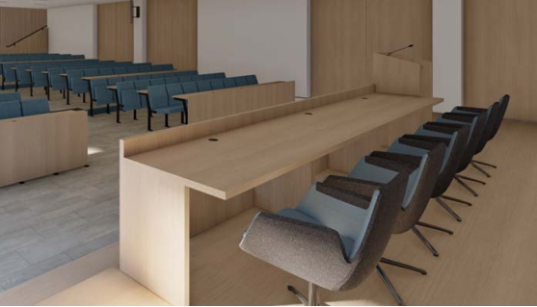 | pracovný stôl, rozmer 1600x800mm, výška 780mm, materiál DTDL hr. 25Mm , drevodekor dub (ref. Egger Dub Vicenza H3157 ST12), ABS hrany 0,8 – 1mm, vo vrchnej doske osadená 1x výklopná zásuvková krabica v zmysle projektovej dokumentácie stavby, pod stolom v zadnej časti vedené inštalačné žľaby na vedenie káblov od podlahovej krabice pod prednáškovým pultom, t.j. nutné riešiť prechody medzi stolmi pod doskou na oboch stranách bočníc - prechodka na káble čierna v oboch bočniciach stola. (výklopnú zásuvkovú krabicu a kabeláž dodá dodávateľ stavebnej časti). Inštalačné žľaby sú súčasťou dodávky zhotoviteľa nábytkov. V prvom stole vedľa prednášaieho pultu bude poterbný 1x výrez do stolovej dosky na kabeláž. Korpus ukočený klzákmi pri podlahe.Viď. samostatný výkres. | 2 | ks
N04b | pracovný stôl –krajný - katedra |  | pracovný stôl, rozmer 1600x800mm, výška 780mm, materiál DTDL hr.25mm, drevodekor dub (ref. Egger Dub Vicenza H3157 ST12), ABS hrany 0,8 – 1mm, vo vrchnej doske osadená 1x výklopná zásuvková krabica v zmysle projektovej dokumentácie stavby, pod stolom v zadnej časti vedené inštalačné žľaby na vedenie káblov od podlahovej krabice pod prednáškovým pultom, t.j. nutné riešiť prechod medzi vedľajším stolom pod doskou - prechodka na káble čierna v bočnici stola pri styku s vedľajším stolom N04a- Z opačnej strany = viditeľná krajná bočnica = bez prechodky. (výklopnú zásuvkovú krabicu a kabeláž dodá dodávateľ stavebnej časti). Inštalačné žľaby sú súčasťou dodávky zhotoviteľa nábytkov. Korpus ukočený klzákmi pri podlahe.Viď. samostatný výkres. | 1 | ks
N04c | čelný a bočný panel na pracovných stoloch katedry | detail spoja hrán | čelný panel kotvený do pracovných stolov katedry (položka N04a,b) z vnútornej strany, aby neboli viditeľné kotviace prvky spredu. Celková dĺžka 4800mm, výška 880mm, Materiál DTDL 25mm drevodekor dub prírodný (ref. Egger Dub Vicenza H3157 ST12), ABS hrany 0,8 – 1mm. Delenie dosiek je nutné pred výrobou odsúhlasiť autorom projektu. Detail spoja čelného a bočného panela katedry zhotovený drážkovým opáskovaným spojom .Viď. samostatný výkres | 1 | kpl
N05a | rečnícky pult katedry | 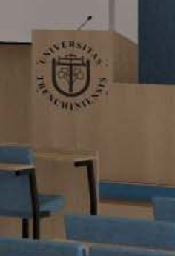 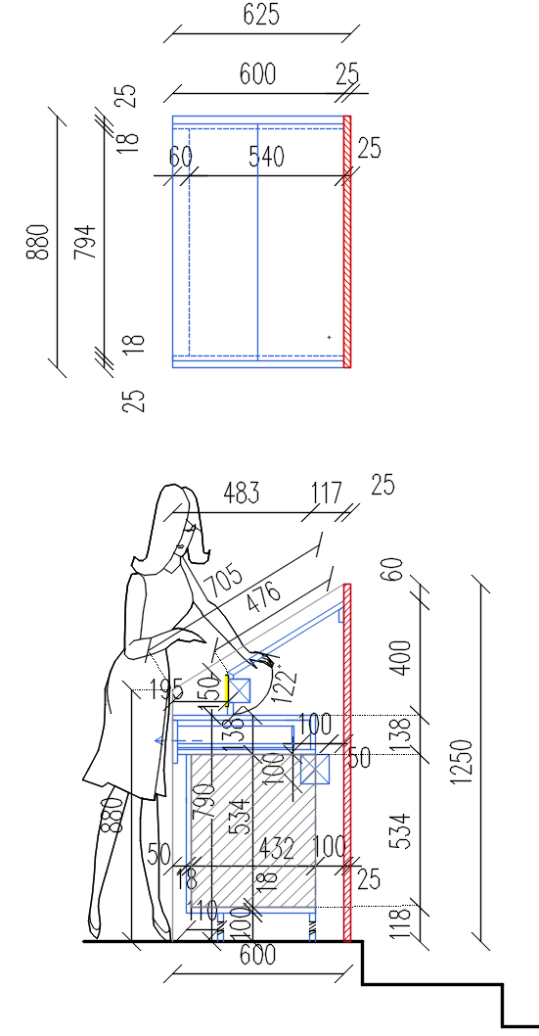 | rečnícky pult s naklonenou hornou písacou plochou a šuflíkom. Pevné plné zošikmené bočnice, naloženém odnímateľné čelo uchytené na magnetoch schovaných vnútri konštrukcie pultu. Celkové rozmery : hĺbka 600mm, šírka 880mm, výška bočníc 880-1250mm, výška rovnej pracovnej plochy prednášajúceho 790mm. Materiál = čelný panel aj korpus DTDL drevodekor dub prírodný (ref. Egger Dub Vicenza H3157 ST12). Detail spojov viď. výkresová dokumentácia. Vo vrchnej zošikmenej doske prestup na kábel od mikrofónu,vnútri pultu osadená kaeláž a SLP zariadenia (hardware aj software je dodávkou realizátora stavebnej časti). Vo vrchnej časti bude osadená výklopná zásuvková krabica v zmysle projektovej dokumentácie stavby (výklopnú zásuvkovú krabicu dodá dodávateľ stavebnej časti !) Osadenie týchto zariadení je nutné skoordinovať pred výrobou nábtykov s dodávateľmi EL a SLP a technológie ! Kabeláž smerujúca z podlahovej krabice pod rečníckym pultom ku stolom katedry (položkám N04a,b) bude uchytená schovaným žľabom vnútri rečníckeho pultu (kabeláž, inštalačné žľaby, zásvuky a iné zariadenia sú dodávkou zhotoviteľa stqvebnej časti). Korpus ukočený klzákmi pri podlahe. Viď. samostatný výkres. | 1 | ks
N05b | logo na rečníckom pulte |  | 3D text z čierneho matného bond materiálu, tvar loga a grafiku je nutné spracovať dodávateľom podľa podkladov od zadávateľa – grafiku nutné odsúhlasiť zadávateľom pred výrobou. Vonkajší priemer loga 600mm. | 1 | ks
N06 | logo na stene |  | 3D logo na stene , výška písma cca 300mm, celková dĺžka textu cca 3,5m v závislosti od konkrétneho typu fontu – písmená z bond materiálu v striebornom prevedení = vzhľad „škrabaného antikoru“ bez podkladu pod textom = písmená priamo kotvené / lepené na SDK akustickú predstenu s modrou maľbou. Znenie textu: TRENČIANSKA UNIVERZITA ALEXANDRA DUBČEKA V TRENČÍNE Text písaný veľkými písmenami. Počet riadkov, do ktorých sa má text navrhnúť, určí zadátateľ pred výrobou. Dodávka vrátane grafického spracovania pred výrobou – grafiku nutné odsúhlasiť zadávateľom pred výrobou. | 1 | kpl
N07 | obklad steny vo výklenku | 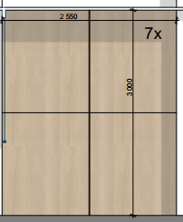 | obklad steny z DTDL drevodekor dub prírodný (ref. Egger Dub Vicenza H3157 ST12), ABS hrany 0,8 – 1mm, panely osadené na podkonštrukcii kvôli pevnosti, bez navonok viditeľných kotivacich prkvov na podkonštrukciu, hrúbka odsadenia od steny, resp. hĺbka podkonštrukcie 18-20mm. Zachovať členenie vrchných obkladových dosiek podľa návrhu (viď. samostatný výkres), tomuto členeniu je potrebné prispôsobiť podkonštrukciu Všetky rozmery nutné zamerať na stavbe po vykonaní všetkých stavebných úprav v rámci projektu stavby. Celkový rozmer obkladanej steny 2550x2900mm. Viď. samostatný výkres | 7 | kpl
N08 | obklad steny okolo dverí | 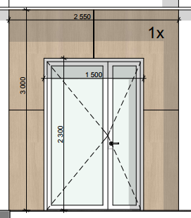 detail spoja hrán | obklad steny okolo dverí z DTDL drevodekor dub prírodný (ref. Egger Dub Vicenza H3157 ST12), ABS hrany 0,8 – 1mm, panely osadené na podkonštrukcii kvôli pevnosti, bez navonok viditeľných kotviacich prkvov na podkonštrukciu, hrúbka odsadenia od steny, resp. hĺbka podkonštrukcie cca 18-20mm. Zachovať členenie vrchných obkladových dosiek podľa návrhu (viď. samostatný výkres), tomuto členeniu je potrebné prispôsobiť podkonštrukciu. Obklad potiahnuť aj do ostenia okna/dverí.V prípade osádzania interiérových roliet do ostenia (rolety = dodávka zhotoviteľa stavebnej časti), je nutné montáž roliet riešiť až po realizácii obkladových panelov. Všetky rozmery nutné zamerať na stavbe po vykonaní všetkých stavebných úprav v rámci projektu stavby. Celkový rozmer obkladanej steny 2550x2900mm. Viď. samostatný výkres | 1 | kpl
N09 | obklad steny okolo okna | 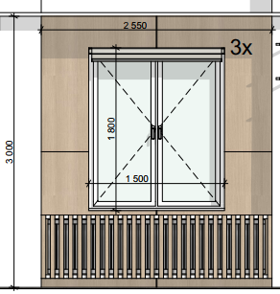 detail spoja hrán | obklad steny okolo okien z DTDL drevodekor dub prírodný (ref. Egger Dub Vicenza H3157 ST12), ABS hrany 0,8 – 1mm, panely osadené na podkonštrukcii kvôli pevnosti, bez navonok viditeľných kotivacich prkvov na podkonštrukciu, hrúbka odsadenia od steny, resp. hĺbka podkonštrukcie cca 30mm. Zachovať členenie vrchných obkladových dosiek podľa návrhu. Tomuto členeniu je potrebné prispôsobiť podkonštrukciu. Obklad potiahnuť aj do ostenia okna. Do horného ostenia má byť osádzaná interiérová roleta (dodávka realizátora stavebnej časti), pričom montáž roliet je nutné riešiť až po realizácii obkladových panelov. Všetky rozmery nutné zamerať na stavbe po vykonaní všetkých stavebných úprav v rámci projektu stavby. Viď.samostatný výkres | 3 | kpl
N10 | krytie radiátorov – lamely na podkonštrukcii | 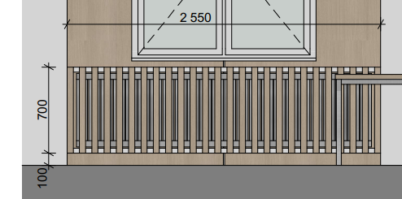 | oceľová podkonštrukcia s DTDL lamelami kotvená do stien, oceľové prvky čierna povrchová prášková úprava, odnímateľný predný panel z rámovej konštrukcie, na ktorej sú uchytené DTDL lamely. Celková šírka 2550mm, pohľadová výška 700mm, hĺbka podľa hĺbky ostenia, resp. výklenku – nutné zamerať a zohľadniť obklad stien (položky N09) okolo okien, cez ktoré je potrebné túto konštrukciu kotviť. Lamely z DTDL drevodekor dub prírodný (ref. Egger Dub Vicenza H3157 ST12), ABS hrany 0,8 – 1mm. Viď.samostatný výkres | 3 | kpl
N11 | obklad steny s vešaním a priehľadmi – obojstranne | 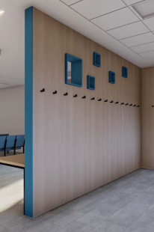 | obklad murovanej steny s otvormi – obojstranne vrátane čela steny. Hlavné panely materiál DTDL drevodekor dub prírodný (ref. Egger Dub Vicenza H3157 ST12), otvory (priehľady v stene) a čelný panel steny materiál DTDL modrá, (napr. Egger Tyrolská modrá U504 ST9). Celkový rozmer obkladanej steny z jednej strany = 4650x3000mm, celkový rozmer obkladanej steny z druhej strany 4895x3000mm, čelo obkladanej steny rozmer 140x3000mm. ABS hrany 0,8 – 1mm. Háčiky (položka N13) osadiť podľa výkresovej dokumentácie. Viď. samostatný výkres. | 1 | kpl
N12 | obklad steny s vešaním | 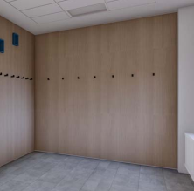 | obklad steny – nutné počítať s obkladom steny na vedľajšej stene (položka N11) a tomu prispôsobiť rozmery ! Celkový rozmer obkladanej steny 2450 x 3000mm, háčiky (položka N13) osadiť podľa výkresovej dokumentácie, nutné dodržať členenie obkladových dosiek podľa výkresu. Pri nerovnostiach stien počítať s podkladným roštom hrúbky cca 18-20mm na kotvenie obkladových dosiek. Materiál DTDL drevodekor dub prírodný (ref. Egger Dub Vicenza H3157 ST12), ABS hrany 0,8 – 1mm, Viď. samostatný výkres. | 1 | kpl
N13 | háčiky na stenu |  | kovový háčik, čierna prášková povrchová úprava, montáž spredu bez viditeľných kotviacich prvov (napr. TULIP Kara S), osadené na obklady stien pol.č. N11, N12. Dodanie vrátane montáže a montážnych skrutiek. | 22 | ks
N14 | stôl s kovovou podnožou |  | rozmer stola 1550x800mm, v=740mm. Kovová podnož so 4 nohami s ukončením klzákmi, rámová výstuha pod doskou, čierna prášková povrchová úprava, rozmer pracovnej dosky 1550x800mm, hr. Dosky 25mm, materiál DTDL drevodekor dub prírodný (ref.Dub Vicenza H3157 ST12), ABS hrany 0,8 – 1mm. Viď. samostatný výkres. | 3 | kpl
N15a | obklad múrika pri schodisku | 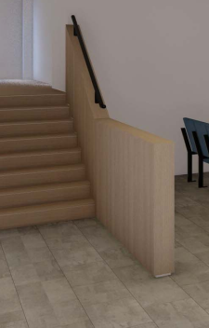 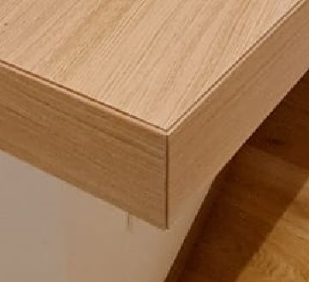 detail spoja hrán | obklad múrika z oboch strán vrátane vrchnej časti. Materiál DTDL dub prírodný (ref. Egger Dub Vicenza H3157 ST12), ABS hhrany 0,8 – 1mm. Detail hrán so zafrézovanou malou drážkou, aby neboli viditeľné naloženia dosiek. Materiál možné alternovať z dôvodu tohto detailu na rovnaký dekor v prevedení HPL. Z vrchnej strany osadené kovové madlo v čiernej matnej práškovej úprave. Kotvenie madla zvrchu múrika, Všetky kotviace prvky (platne, skrutky) je nutné svhovať pod obklad z drevodekorových dosák, t.j. počítať s podkonštrukciou na vrchnej strane múrika na osadenie obkaldových dosák. Viď. samostatný výkres | 1 | kpl
N15b | kovové madlo pri schodisku na múriku |  | Kovové madlo, prierez 40 / 20mm, prášková povrchová úprava čierna matná, kotvené zhora do murovanej stienky (múrika), V prípade kotvenia cez kovové platne je nutné tieto platne aj s kotviacimi prvkami prekryť obkaldovou doskou z DTDL (pol. N15a). Madlo kopíruje dĺžku a tvar múrika, na koncoch je uzatvorené hladkým „neviditeľným“ spojom = bez plastovej koncovky, nutné riešiť iným spôsobom (prípadne použiť namiesto jôkl plný železnýn profil) . Zložené z dvoch spojených línií napevno (zvarom, následne prebrúseným). Viď. samostatný výkres | 1 | kpl
N16a | Akustický lamelový obklad na stene s podkonštrukciou | 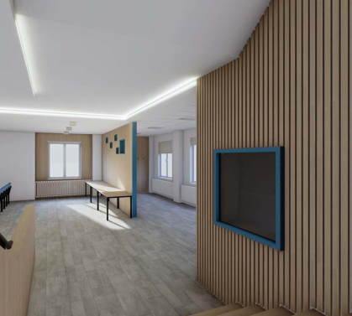 | akustické lamelové panely na podkladnom rošte z drevených hranolov a dosák (napr.OSB dosky aĺebo DTD dosky hr. 18mm), na ktorú budú lepené celoplošne, rozmer lamiel 30x18mm, osadené naplocho na podkladný akustický panel z čierneho akustického filcu, lamely v prevedení fólia dub hladký - fóliované z troch strán (aj bočné strany lamely), kotvené napevno k podkladnej akustickej doske. (Ref. výrobok Nemi Trade - akustický panel, dekor Dub hladký). Celková dĺžka podkladného roštu pre lamely 4035 mm. Potrebné prekryť roh = aj bočnú hranu predsadeného roštu lamelami. Viď. samostatný výkres | 1 | kpl
N16b | Akustický lamelový obklad na stene | 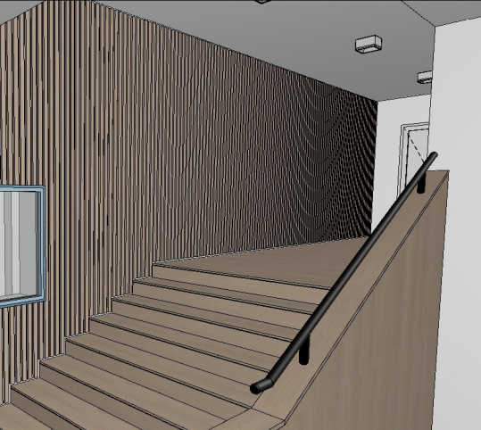 | akustické lamelové panely lepené na stenu celoplošne, rozmer lamiel 30x18mm, osadené naplocho na podkladný akustický panel z čierneho akustického filcu, lamely v prevedení fólia dub hladký z troch strán (aj bočné strany lamely), kotvené napevno k podkladnej akustickej doske. (Ref. výrobok Nemi Trade - akustický panel, dekor Dub hladký). Celková dĺžka 5075mm. Lamely a podkladný akustický panel v mieste okna osádazať až po osadení lemovania modrou DTDL (pol.č. N17), aby sa napresno vedeli orezať až po túto hranu DTDL. Viď. samostatný výkres | 1 | kpl
N17 | Obklad okenného otvoru pri lamelovom obklade na stene |  | Olemovanie stavebného otvoru okolo okna do velína. Materiál DTDL modrá, (napr. Egger Tyrolská modrá U504 ST9), hr.dosky 18mm, predsadené voči lamelovej stene 20mm dopredu. ABS hrany 0,8 – 1mm, Nutné na stavbe vyspraviť ostenie tak, aby bolo možné osadiť DTDL dosku v rovine bez vzniknutej špáry medzi profilom okna a doskou. Viď. samostatný výkres. | 1 | kpl

miestnosť VELÍN v aule
N18 | kancelársky stôl do tvaru „L“ |  | Pracovný stôl v tvare „L“, vonkajší rozmer 1800x1400mm, výška stola 740mm, nohy a pracovná doska z DTDL hr. 25mm, drevodekor dub prírodný (ref. Egger Dub Vicenza H3157 ST12), ABS hrany 0,8 – 1mm. V stole 3ks prechodka na káble čierna okrúhla. V zadnej stene vyrezaný a opáskovaný otvor kvôlli zásuvkám na stene. Vrchná dosa uskočená na dvoch miestach od steny na vedenie káblov zo stola. Zadné chrbáty vložené a odsadené pd zadnej steny. Korpus ukočený klzákmi pri podlahe.Viď. samostatný výkres. | 1 | ks
N19 | kancelársky kontajner na kolieskach s uzamykateľným šuflíkom | 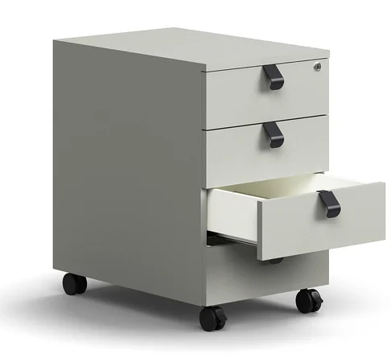 | kancelársky kontajner na kolieskach, 4x šuflík, uzamykateľný, materiál - korpus a čelo šuflíkov DTDL šedá matná, resp, všetky viditeľné časti, hr.dosiek 18mm, kovové madielka na otváranie čierne kotvené na hranu čela šuflíkov, rozmer kontajneru šírka 400mm, hĺbka 600mm, výška 640mm. Kolieska s brzdou, čierne. (Ref. výrobok QBUS, svetlošedá) | 1 | ks

SPOLU bez DPH |  |  |  |  |  | 0.00 €
NEPREDVÍDATEĽNÉ NÁKLADY (do 2,5%) bez DPH |  |  |  |  |  | 0.00 €
SPOLU CELKOM ZA ZARIADENIE INTERIÉRU bez DPH |  |  |  |  |  | 0.00 €
DPH |  |  |  |  |  | 0.00 €
SPOLU CELKOM ZA ZARIADENIE INTERIÉRU s DPH |  |  |  |  |  | 0.00 €

 |  | ;

